MTGバイヤー店頭買取査定
ドキュメント名 |  |  |  | 店頭買取管理機能 基本設計 |  |  | セクション
プロジェクト名 |  |  |  | サイトリニューアル |  |  | 作成者 | 石川 |  | 作成日 | 2025-05-08 | 更新者 | 石川 | 更新日 | 2025-09-06

機能No |  |  | M06-01 | 機能名 | MTGBuyer 店頭買取査定 |  |  |  |  | 概要 | 店頭買取の査定を行う
MTGBuyerの現行機能についてはSekappy様のドキュメントがあるため、ここではカスタマイズ部分のみ記載します。
 | レイアウト図
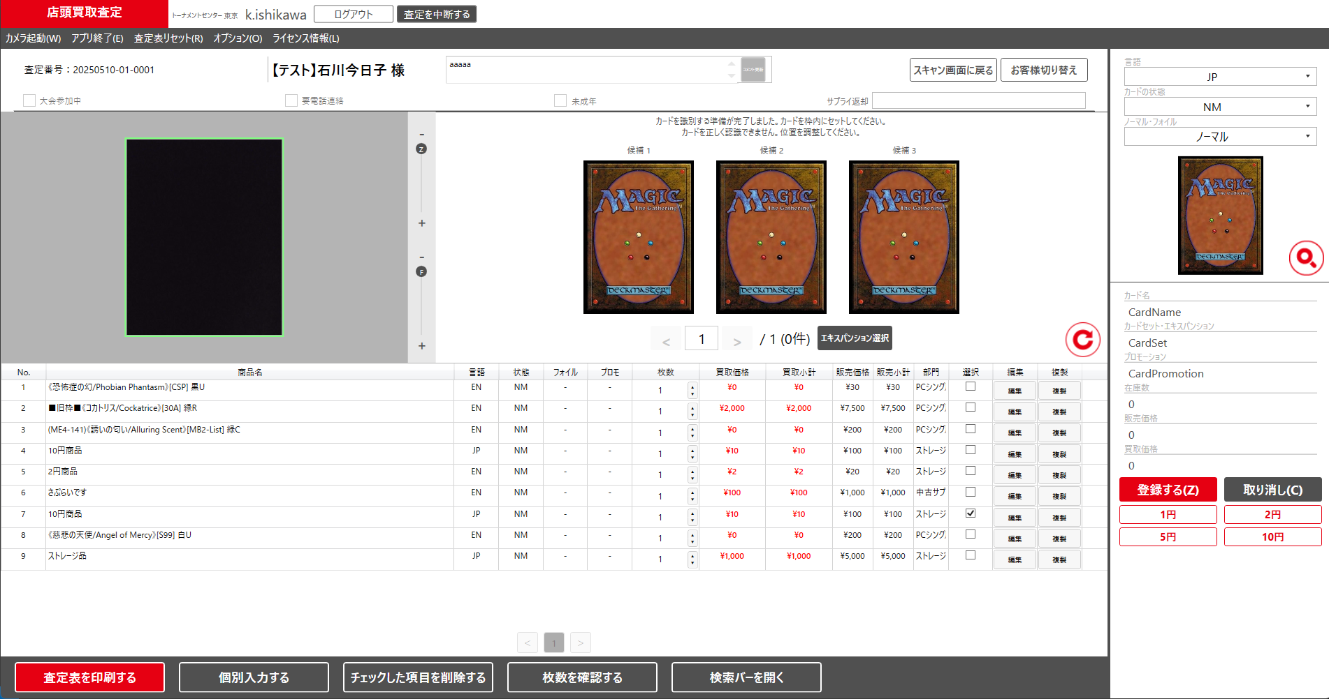
テスト様
ダブルチェック者
更新

(1)
(2)

(3)

(4)
(5)

PH2で対応
 | カスタマイズ説明
 | ・ | カスタマイズ要件
 |  | ・ | チェックした項目を削除するボタンを押した際、APIを呼び出しキャンセル商品としてをECCUBE側に連携する
 |  | ・ | ダブルチェック者を更新できるようにする

 | 処理概要（★はカスタマイズ項目）
 | ★ | (1)(2)(3)販売価格を基準価格に文言変更する
 |  | ・ | 他にも販売価格の文言があれば基準価格に文言変更する
PH2で対応
 | ★ | (4)チェックした項目を削除するボタンを押した際、APIを呼び出しキャンセル商品としてをECCUBE側に連携する
 |  | ・ | 呼び出すAPIは店頭買取情報一部キャンセル情報連携API
 |  | ・ | 呼び出し方等は0505_基本設計仕様書(API_店頭買取管理)「【新規】店頭買取情報一部キャンセル情報連携」シートを参照

 | ★ | (5)ダブルチェック者を直接入力で更新可能とする
 |  | ・ | 更新を行った際にダブルチェック者連携APIを呼び出しECCUBE側に連携する
 |  | ・ | 呼び出し方等は0505_基本設計仕様書(API_店頭買取管理)「【新規】ダブルチェック者更新」シートを参照

 | レイアウト図
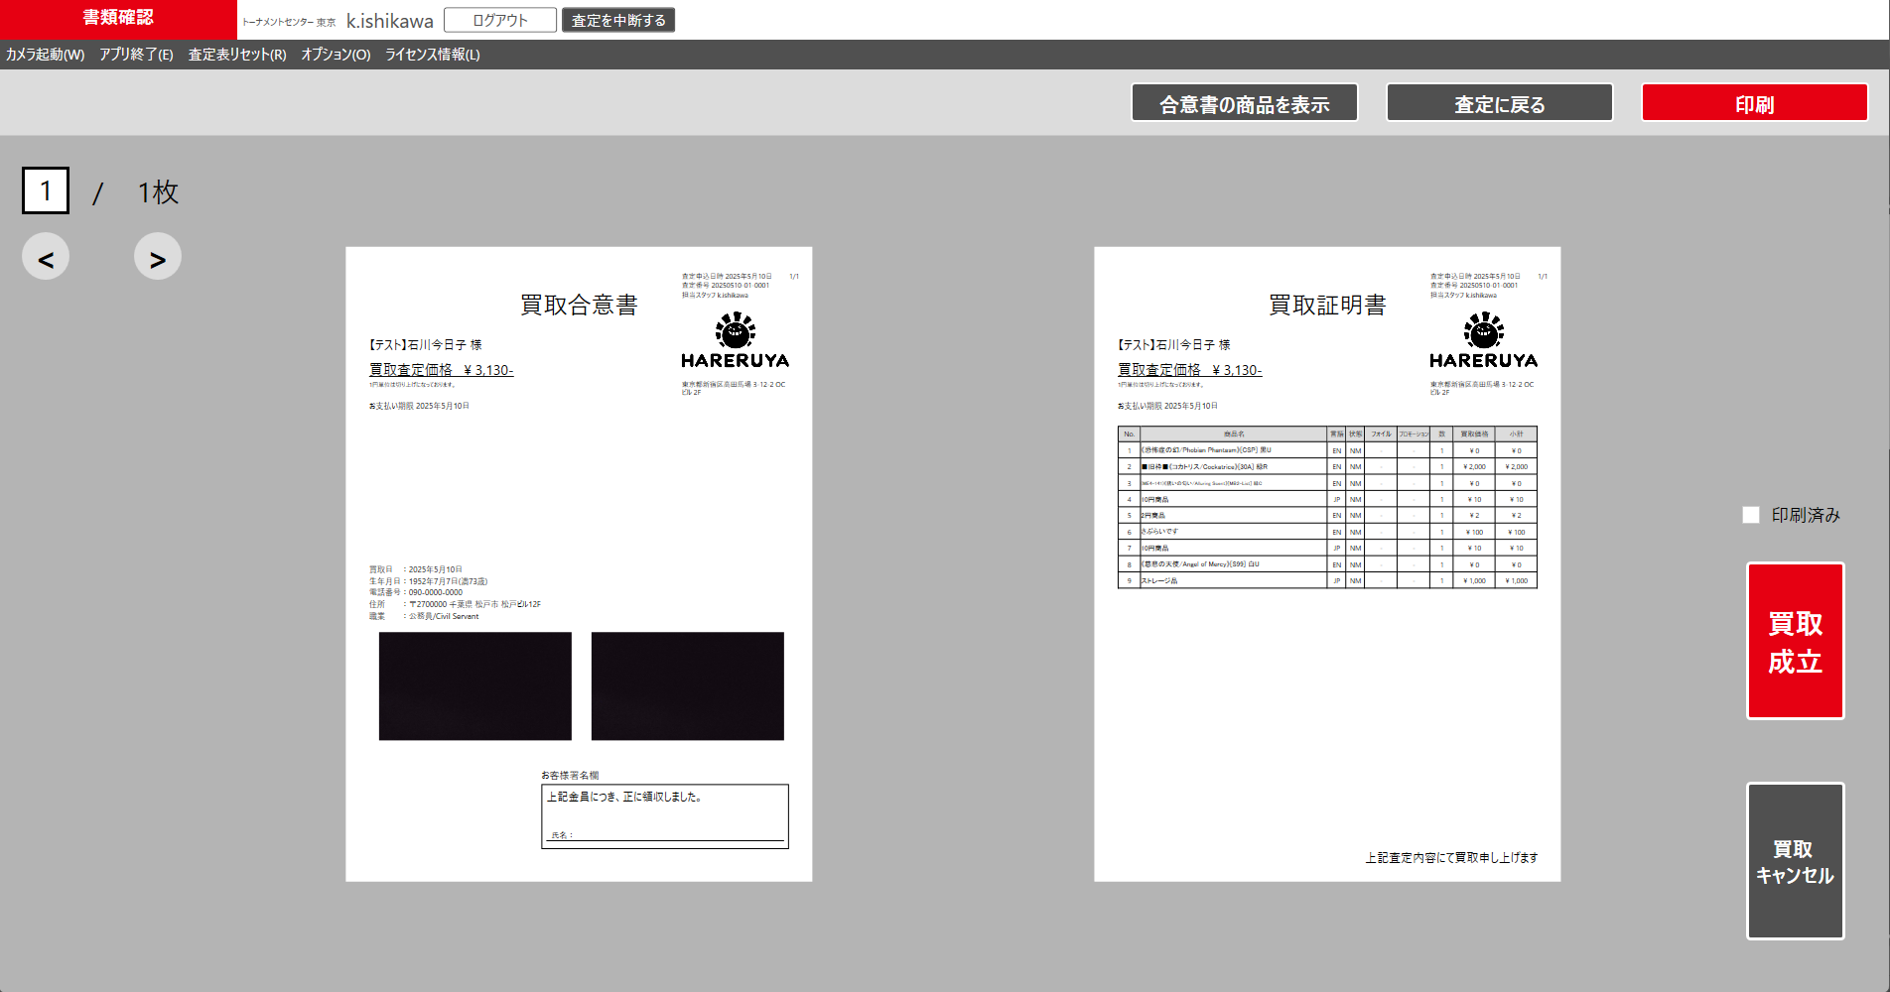

印刷済み
※買取成立時はスマレジの出金時の取引IDを入力してください

端末取引ID
(1)

買取成立
(2)

※経理対応が必要な場合は経理払い出し待ちにしてください

経理払い出し待ち
(3)

買取キャンセル

 |  | ボタンを押した際にポップアップメッセージを表示する
 |  |  | ①印刷済みにチェックをいれずに |  |  | ②端末取引IDをいれずに |  |  | ③①、②を満たしたうえで
 |  |  | 買取成立または経理払い出し待ちを押した場合 |  |  | 買取成立を押した場合 |  |  | 買取成立または経理払い出し待ちを押した場合
査定表を印刷してください。
端末取引IDを入力してください。
買取成立にしてよろしいですか。
経理払い出し待ちにしてよろしいですか。

OK
OK
はい
いいえ
はい
いいえ

 | カスタマイズ説明
 | ・ | カスタマイズ要件
 |  | ・ | 買取成立の際に端末取引IDを必須とする
 |  | ・ | 経理払い出し待ちボタンを追加し、押すと買取成立と同様のAPIが呼ばれ、ステータスを経理払い出し待ちにする

 | 処理概要（★はカスタマイズ項目）
 | ★ | (1)端末取引IDを登録可能とする
 |  | ・ | スマレジの端末取引ID(取引区分が出金の取引ID)を登録するため数値のみ入力可能

 | ★ | (2)買取成立ボタンを押した際、出金コードがなければエラーとする
 |  | ・ | 端末取引IDがあれば店頭買取情報更新APIで出金コードを送り、ECCUBE側に連携する
 |  | ・ | 印刷済みにチェックが入っていない場合は買取成立にできない

 | ★ | (3)経理払い出し待ちボタンを追加し、押した際店頭買取情報更新APIを呼び出し、ステータスを経理払い出し待ちにする
 |  | ・ | 印刷済みにチェックが入っていない場合は経理払い出し済みにできない

